Préparation
PROJET GM 03 2018
 | ANNEE N-1 |  |  |  |  |  |  |  |  |  |  |  | ANNEE N |  |  |  |  |  |  |  |  |  |  |  | Observations
 | J | F | M | A | M | J | J | A | S | O | N | D | J | F | M | A | M | J | J | A | S | O | N | D
 |  |  |  |  |  |  |  |  |  |  |  |  | Jour J du rallye

Choix du site départ arrivée

Etude précise des parcours ( avec identification des lieux de ravitaillement)
-nouveaux rallyes
-rallyes reconduits d'une année sur l'autre

Etude des périodes d'interdiction des routes à grandes circulation( voir annexe )

Proposition du rallye au CCRLM ( identification OIN )

Demandes d'autorisations
ravitaillements |  |  |  |  |  |  |  |  |  |  | préconisé 3 mois avant la date du rallye |  |  |  |  |  |  |  |  |  |  |  |  |  | loi: 1 mois avant
ONF |  |  |  |  |  |  |  |  |  |  |  | préconisé2 mois avant la date du rallye |  |  |  |  |  |  |  |  |  |  |  |  | loi: 6 semaines avant
voies privées

préparation du règlement du rallye et des règles de sécurité

Déclaration aux préfectures ( randos cyclo et pédestres ) |  |  |  |  |  |  |  |  |  |  | préconisé 3 mois avant la date du rallye |  |  |  |  |  |  |  |  |  |  |  |  |  | Cerfa 15826 01 ou Cerfa 15825 01

Courriers d'infos aux gestionnaires de voirie :communes -Métropole- Conseils Généraux- |  |  |  |  |  |  |  |  |  |  | préconisé 3 mois avant la date du rallye
( propriétaires de voieries ) notamment sur les règles de fléchage

Assurance options B obligatoire ( FFCT )

VOTRE ATTENTION:
Ce planning de préparation doit être éventuellement adapté en fonction de spécificités et contraintes locales, par exemple dans les Monts d'Or, demande d'autorisation pour le VTT auprès du SMPMO, 3 mois avant le dépot de la déclaration à la Préfecture.

Opérationnel
PROJET GM 03 2018

 | ANNEE N |  |  |  |  |  |  |  | Observations
 | M-2/M-1 | S-4 | S-3 | S-2 | S-1 | jour J du rallye | J+1 | S+1

Reconnaissance des parcours ( équipe de fléchage)

Briefing de l'équipe opérationnelle |  |  |  |  |  |  |  |  | réunion des bénévoles

préparation opérationnelle

conception de l'affichage dans la salle
conception de l' aménagement de la salle
confection des fiches individuelles de parcours
règles de fléchage
organisation opérationnelle ( affectation des postes à tenir)
inventaire besoins logistiques
Préparation de l'accueil ( matériel, boissons….)

fléchage

affichage ( Règlement, parcours, consignes sécutité, règles de fléchage..)

accueil des participants

enregistrement des bulletins d'inscription

défléchage

reporting COREG et CCRLM après rallye ( challenge COREG)

cerfa 15826 01 Route - VTT
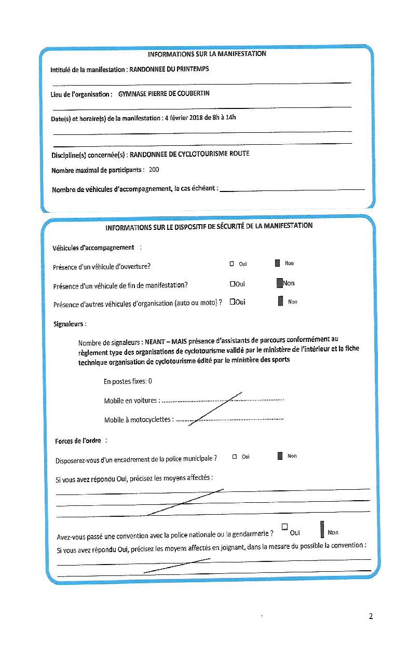
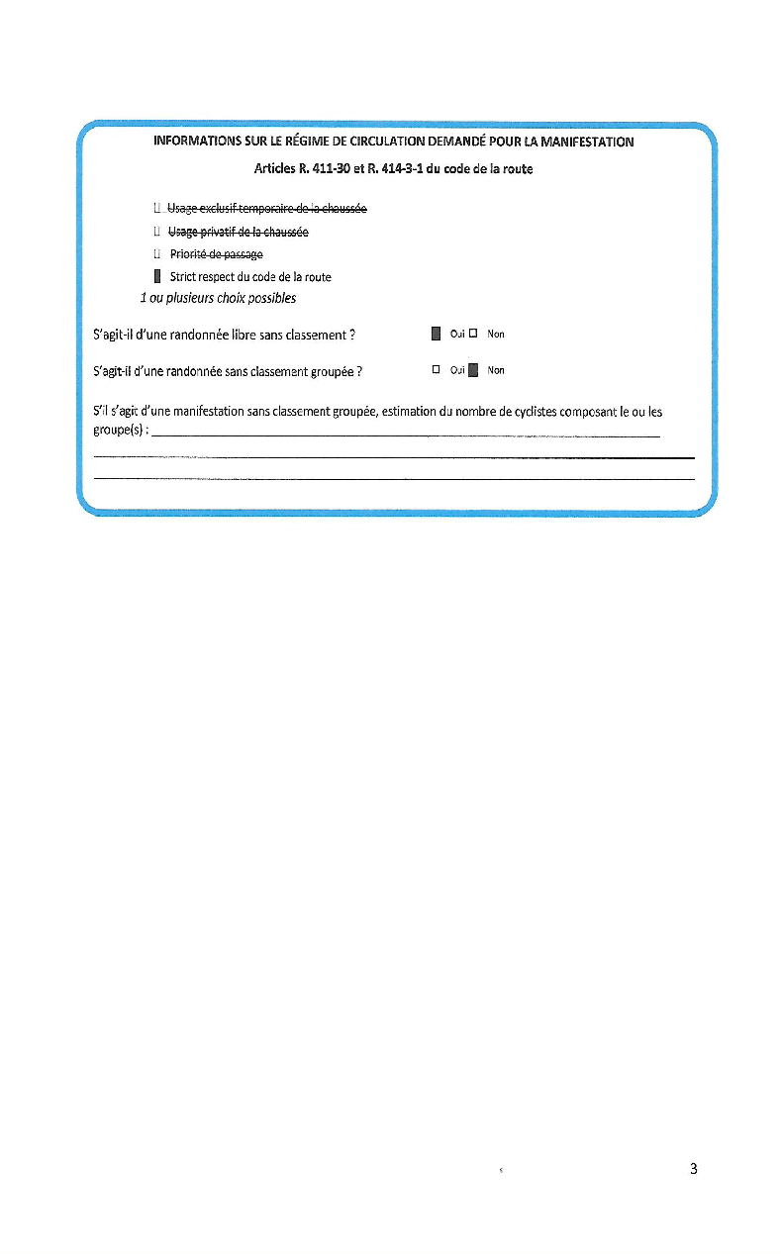
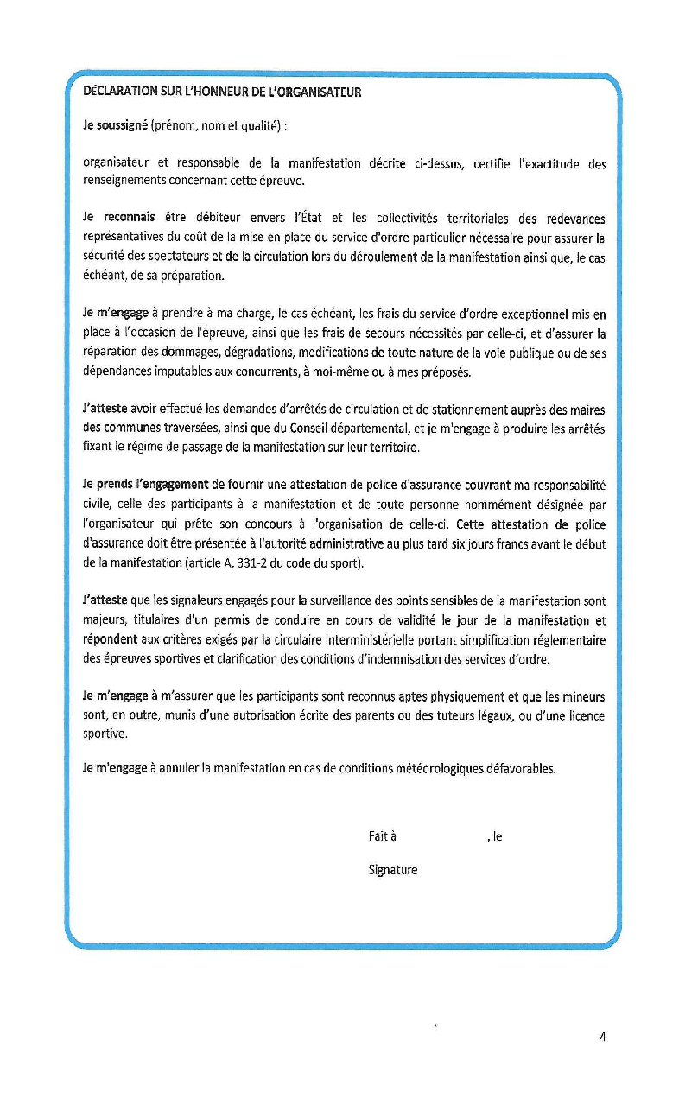
Document à envoyer 3 mois à l'avance pour ( attention le délai minimal est de 1 mois ) | Le CERFA
- éviter des retours tardifs des préfectures
- permettre une étude plus approfondie ( si nécessaire ) | L’organisateur d’une manifestation de cyclotourisme doit effectuer une déclaration en préfecture à l’aide de l’imprimé CERFA n° 13447*03 rempli, daté et signé.
- permet une étude compatible avec les périodes de congé protocolaires | NB – Certaines préfectures ont réalisé leur CERFA
- permettre une modification nécessaire de tracé(s)
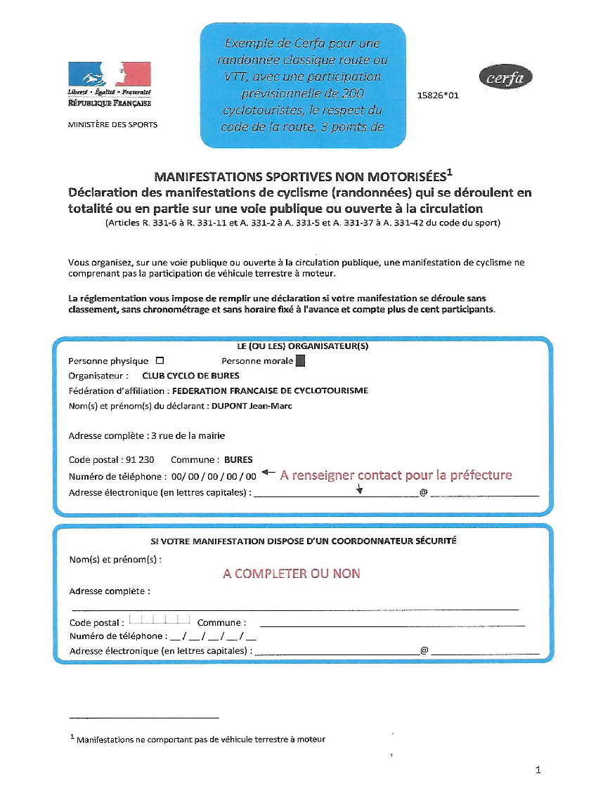
 | À joindre au CERFA :

 | Le ou les parcours avec les points de rassemblement et de contrôle des participants et les horaires,
 | La liste des communes traversées,
 | Le programme ou le règlement de la manifestation,
 | Les dispositifs assurant la sécurité et la protection des participants et des tiers,
 | Une attestation de police d’assurance souscrite par l’organisateur.

 | Le cas échéant :

 | Le nombre de véhicules d’accompagnement,
 | La fiche d’évaluation des incidences NATURA 2000 (Pour le respect de zones sensibles et de l’environnement, la directive NATURA 2000 concerne les grandes organisations)

cerfa 15825 01 Marche
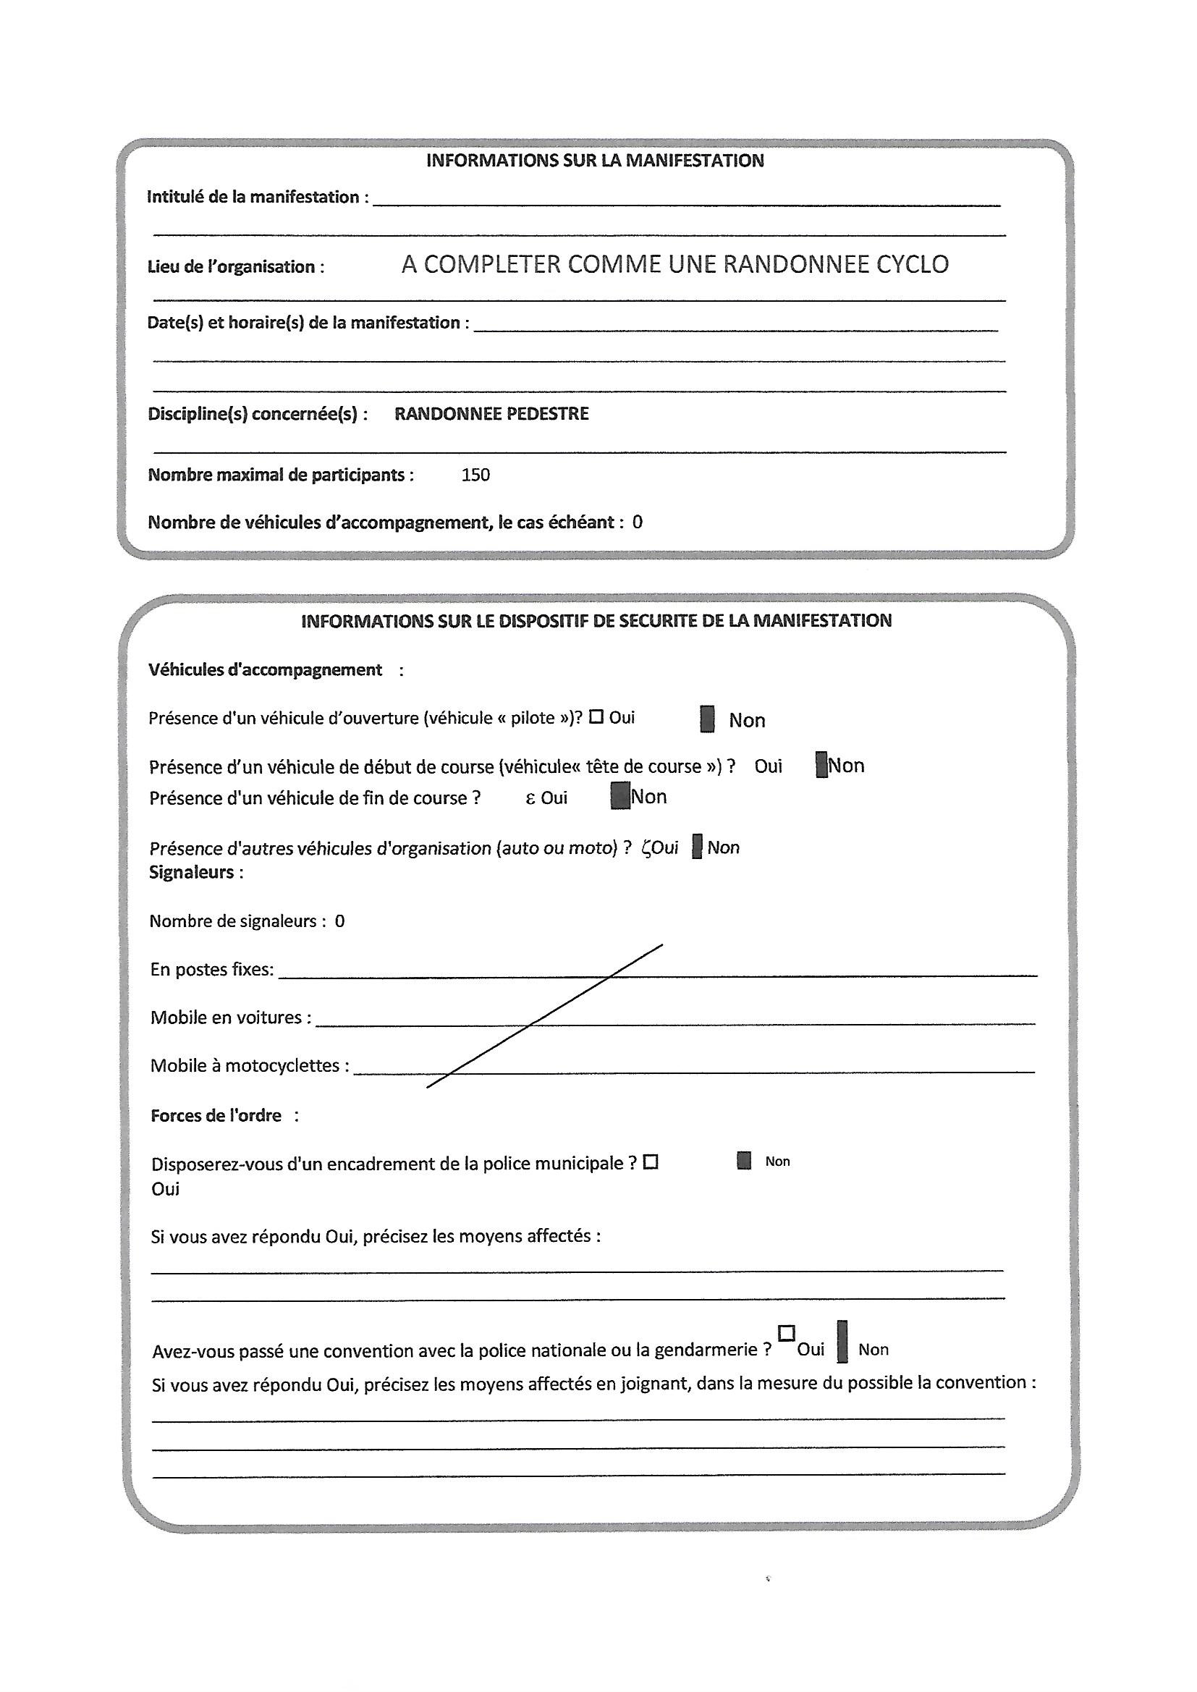
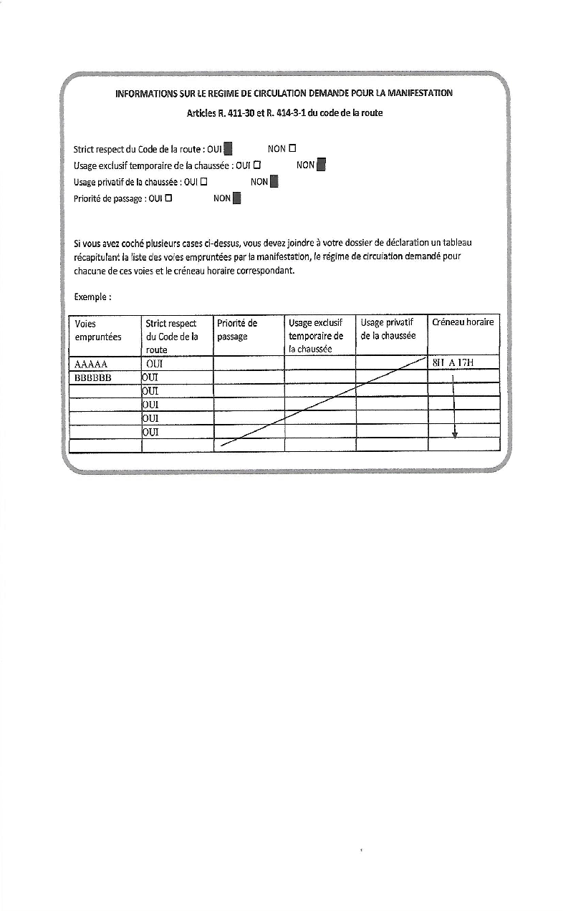
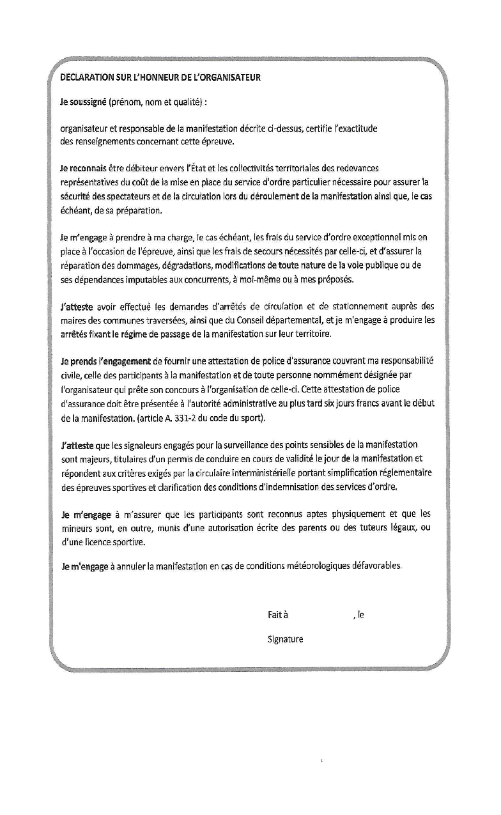
Document à envoyer 3 mois à l'avance pour ( attention le délai minimal est de 1 mois ) | Le CERFA
- éviter des retours tardifs des préfectures
- permettre une étude plus approfondie ( si nécessaire ) | L’organisateur d’une manifestation de cyclotourisme doit effectuer une déclaration en préfecture à l’aide de l’imprimé CERFA n° 13447*03 rempli, daté et signé.
- permet une étude compatible avec les périodes de congé protocolaires | NB – Certaines préfectures ont réalisé leur CERFA
- permettre une modification nécessaire de tracé(s)
 | À joindre au CERFA :

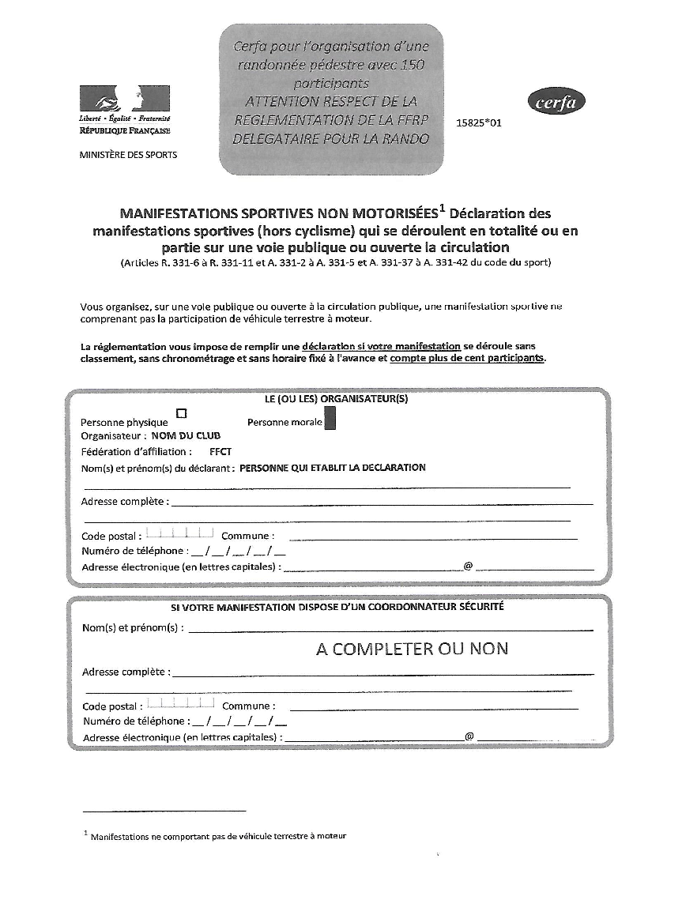
 | Le ou les parcours avec les points de rassemblement et de contrôle des participants et les horaires,
 | La liste des communes traversées,
 | Le programme ou le règlement de la manifestation,
 | Les dispositifs assurant la sécurité et la protection des participants et des tiers,
 | Une attestation de police d’assurance souscrite par l’organisateur.

 | Le cas échéant :

 | Le nombre de véhicules d’accompagnement,
 | La fiche d’évaluation des incidences NATURA 2000 (Pour le respect de zones sensibles et de l’environnement, la directive NATURA 2000 concerne les grandes organisations)

flechage
- Marquage sur la voie publique -

Conformément à la réglementation, les obligations suivantes sont à respecter:

1- Les marques indélébiles et celles réalisées à la peinture de couleur blanche sur la chaussée sont interdites.
2- L’apposition de papillons, affiches ou marques sur les panneaux réglementaires, leurs supports et tout autre
 | équipement de signalisation routière ainsi que sur les ouvrages situés sur l’emprise du domaine routier ou
 | surplombant celui-ci, est interdite.
3 - La pose de panneaux ou flèches cloués sur les arbres est proscrite.
4 - La disparition du marquage temporaire soit naturellement, soit par les soins de l’organisateur doit s’effectuer
 | au plus tard 24 heures après la fin de la manifestation

Différents types de flèches

1- Fléches papiers colléees

2- Tracées à la bombe ( attention aux dimensions des fléches , à la nature de la peinture et aux exigences des gestionnaires de voierie )

3- Fléches rigides posées sur support autre que matériel de signalisation

4- panneaux verticaux ( exemple : bifurcatiion de circuits ….)
 |  | Quelques conseils

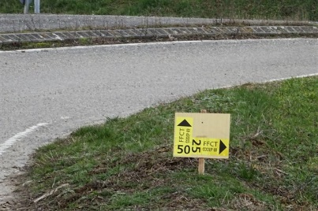
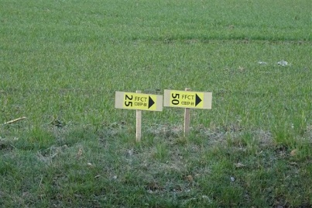
Une flèche à distance ( envron 150m avant le carrefour )
Une flèche de position ( au droit du carrefour )
Une fléche de reprise ( juste après le carrefour )

